ตุลา68
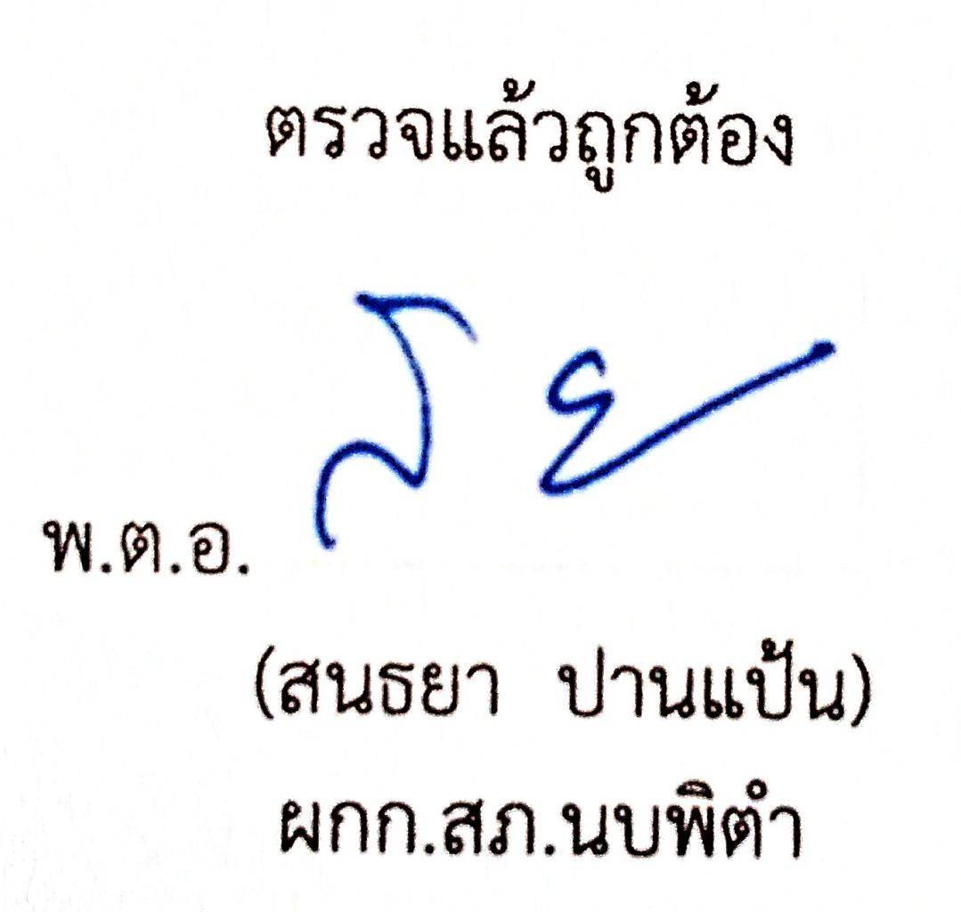
สถิติการแจ้งความคืบหน้าของการดำเนินคดีผู้เสียหาย
สถานีตำรวจภูธรนบพิตำ ประจำเดือนตุลาคม ปีงบประมาณ พ.ศ.2569

สถิติการแจ้งความคืบหน้าของการดำเนินคดีผู้เสียหาย | จำนวนสถิติการแจ้งความคืบหน้าของการดำเนินคดีผู้เสียหาย
 | ต.ค.68 | พ.ย.68 | ธ.ค.68 | ม.ค.69 | ก.พ.69 | มี.ค.69 | เม.ย.69 | พ.ค.69 | มิ.ย.69
ครั้งที่ 1 เมื่อครบกำหนด 30 วัน นับแต่วันรับคำร้องทุกข์ | 6 | - | - | - | - | - | - | - | -
ครั้งที่ 2 เมื่อครบกำหนด 60 วัน นับแต่วันรับคำร้องทุกข์ | 1 | - | - | - | - | - | - | - | -
ครั้งที่ 3 เมื่อสรุปสำนวนการสอบสวนส่งให้พนักงานอัยการ | 0 | - | - | - | - | - | - | - | -
รวม | 7 | - | - | - | - | - | - | - | 0

ข้อมูล ณ วันที่ 31 ตุลาคม 2568

